Tuần 18
CÔNG TY TNHH THỰC PHẨM MẠNH YẾN |  |  |  | CỘNG HÒA XÃ HỘI CHỦ NGHĨA VIỆT NAM
Đ/c: 91 Yết Kiêu - P.Tân Hưng - TP Hải Phòng |  |  |  | Độc lập - Tự do - Hạnh phúc
SĐT: 0374.116.906 - Ms Yến

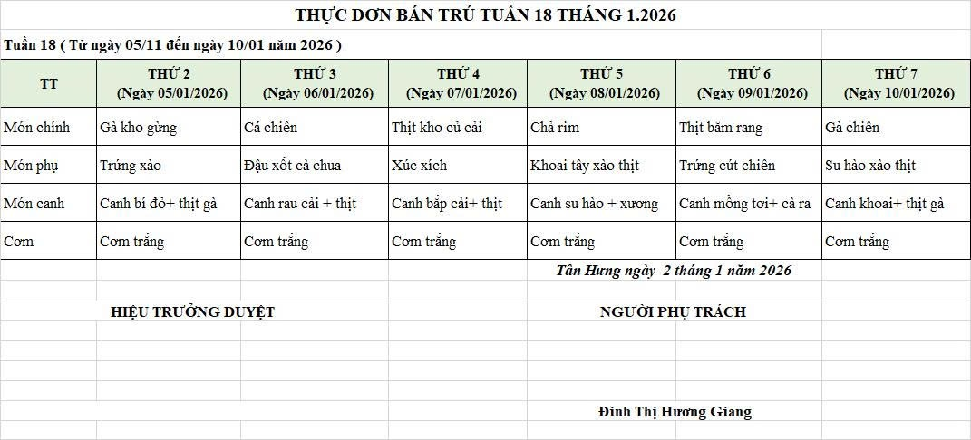
THỰC ĐƠN BÁN TRÚ NĂM HỌC 2025 - 2026
Tuần 18 (từ ngày 05/01/2026 đến ngày 10/01/2026)
Thứ/ngày | STT | Món ăn | Diễn giải | Định lượng(gr) | Đơn giá | Thành Tiền | Chi phí phụ |  | TỔNG
Thứ 2/05-01/2026 | 1 | Gà kho gừng | Gà CN bỏ cđcc | 94 | 87,000 | 8,178 | Chất đốt | 1,000
 | 2 | Trứng xào | Trứng vịt | 40 | 60,000 | 2,400 | Nhân công | 2,000
 | 3 | Canh bí đỏ nấu thịt gà | Bí đỏ | 50 | 17,000 | 850 | Thuế | 1,482
 |  |  | Gà CN bỏ cđcc | 7 | 87,000 | 609 | Khấu hao | 300
 | 4 | Cơm trắng | Gạo tẻ | 110 | 19,000 | 2,090
 | 5 |  | Rau thơm | 2.6 | 35,000 | 91
 | 6 |  | Gia vị các loại | 10 | 100,000 | 1,000
 |  | Tổng |  |  |  | 15,218 |  | 4,782 | 20,000
Thứ/ngày | STT | Món ăn | Diễn giải | Định lượng(gr) | Đơn giá | Thành Tiền | Chi phí phụ |  | TỔNG
Thứ 3/06-01/2026 | 1 | Cá chiên | Cá rô phi lọc | 70 | 125,000 | 8,750 | Chất đốt | 1,000
 | 2 | Đậu xốt cà chua | Đậu phụ rán | 50 | 32,000 | 1,600 | Nhân công | 2,000
 |  |  | Cà chua | 10 | 25,000 | 250 | Thuế | 1,482
 | 3 | Canh rau cải nấu thịt | Rau cải | 32 | 17,000 | 544 | Khấu hao | 300
 |  |  | thịt nạc xay | 7 | 125,000 | 875
 | 4 | Cơm trắng | Gạo tẻ | 110 | 19,000 | 2,090
 | 5 |  | Rau thơm | 3.1 | 35,000 | 109
 | 6 |  | Gia vị các loại | 10 | 100,000 | 1,000
 |  | Tổng |  |  |  | 15,218 |  | 4,782 | 20,000
Thứ/ngày | STT | Món ăn | Diễn giải | Định lượng(gr) | Đơn giá | Thành Tiền | Chi phí phụ |  | TỔNG
Thứ 4/07-01/2026 | 1 | Thịt kho củ cải | Thịt sấn mông vai | 55 | 125,000 | 6,875 | Chất đốt | 1,000
 |  |  | củ cải | 40 | 15,000 | 600 | Nhân công | 2,000
 | 2 | Xúc xích chiên | Xúc xích CP | 30 | 100,000 | 3,000 | Thuế | 1,482
 | 3 | Canh bắp cải nấu thịt | Bắp cải | 50 | 17,000 | 850 | Khấu hao | 300
 |  |  | thịt nạc xay | 5.5 | 125,000 | 688
 | 4 | Cơm trắng | Gạo tẻ | 110 | 19,000 | 2,090
 | 5 |  | Rau thơm | 3.3 | 35,000 | 116
 | 6 |  | Gia vị các loại | 10 | 100,000 | 1,000
 |  | Tổng |  |  |  | 15,218 |  | 4,782 | 20,000
Thứ/ngày | STT | Món ăn | Diễn giải | Định lượng(gr) | Đơn giá | Thành Tiền | Chi phí phụ |  | TỔNG
Thứ 5/08-01/2026 | 1 | Chả rim | Chả lợn | 56 | 155,000 | 8,680 | Chất đốt | 1,000
 | 2 | Khoai tây xào thịt | Khoai tây | 50 | 17,000 | 850 | Nhân công | 2,000
 |  |  | thịt nạc xay | 7 | 125,000 | 875 | Thuế | 1,482
 | 3 | Canh su hào nấu xương | Su hào | 45 | 17,000 | 765 | Khấu hao | 300
 |  |  | xương lợn | 10 | 85,000 | 850
 | 4 | Cơm trắng | Gạo tẻ | 110 | 19,000 | 2,090
 | 5 |  | Rau thơm | 3.09 | 35,000 | 108
 | 6 |  | Gia vị các loại | 10 | 100,000 | 1,000
 |  | Tổng |  |  |  | 15,218 |  | 4,782 | 20,000
Thứ/ngày | STT | Món ăn | Diễn giải | Định lượng(gr) | Đơn giá | Thành Tiền | Chi phí phụ |  | TỔNG
Thứ 6 /09-01/2026 | 1 | Thịt băm rang | Thịt sấn mông vai | 67 | 125,000 | 8,375 | Chất đốt | 1,000
 | 2 | Trứng luộc | Trứng vịt | 35 | 63,000 | 2,205 | Nhân công | 2,000
 | 3 | Canh mồng tơi nấu cà ra | Mồng tơi | 30 | 17,000 | 510 | Thuế | 1,482
 |  |  | cà ra | 6 | 155,000 | 930 | Khấu hao | 300
 | 4 | Cơm trắng | Gạo tẻ | 110 | 19,000 | 2,090
 | 5 |  | Rau thơm | 3.08 | 35,000 | 108
 | 6 |  | Gia vị các loại | 10 | 100,000 | 1,000
 |  | Tổng |  |  |  | 15,218 |  | 4,782 | 20,000
Thứ/ngày | STT | Món ăn | Diễn giải | Định lượng(gr) | Đơn giá | Thành Tiền | Chi phí phụ |  | TỔNG
Thứ 7/10-01/2026 | 1 | Gà chiên | Gà CN bỏ cđcc | 100 | 87,000 | 8,700 | Chất đốt | 1,000
 | 2 | Su hào xào thịt | Su hào | 50 | 17,000 | 850 | Nhân công | 2,000
 |  |  | thịt nạc xay | 10 | 125,000 | 1,250 | Thuế | 1,482
 | 3 | Canh khoai nấu gà | Khoai tây | 40 | 17,000 | 680 | Khấu hao | 300
 |  |  | Gà CN bỏ cđcc | 6 | 87,000 | 522
 |  | Cơm trắng | Gạo tẻ | 110 | 19,000 | 2,090
 | 4 |  | Rau thơm | 3.6 | 35,000 | 126
 | 5 |  | Gia vị các loại | 10 | 100,000 | 1,000
 |  | Tổng |  |  |  | 15,218 |  | 4,782 | 20,000

 |  | HIỆU TRƯỞNG NHÀ TRƯỜNG |  |  |  |  | NGƯỜI LẬP
 |  | (Kí duyệt)

 |  |  |  |  |  |  | Đinh Thị Hương Giang

 |  | Tổng tiền | 100,000
 |  | 5 ngày | 5
 |  | thành tiền 1 suất | 20,000

